POBLACION FUTURA
CALCULAR (PARA COLOCAR EL PROBLEMA QUE VAYA A DEJAR EL INGE)

PERIDODO DE DISEÑO DE 22 A 23 AÑOS

Para poder calcular taza de crecimiento ("R)
Poblacion Inicial | PF | 300
Poblacion Final | PO | 585
 | Año Inicial | 2000
 | Año Actual | 2023
Periodo de años | n | 23
Taza de Crecimiento Goemetrico | R= | 2.9461715863

Calcular Nuestra Poblacion Futura
Poblacion Futura Año | 2046
Poblacion Actual | 585
R | 2.9461715863
Año Actual | 2023
Año Futuro | 2046
n | 23
Poblacion Futura | 1141

Poblacion Futura | 2023
Poblacion Actual | 300
R | 2.95
Año Actual | 2000
Año Futuro | 2046
n | 46
Poblacion Futura | 1141

 | FACTOR DE CRECIMIENTO PARA SANITARIA 2

LDC CON TIPO DE TUBERIA
 | COTA DE CAPTACION | 1000
 | COTA MÁS BAJA | 420
 | COTA DE TANQUE | 940

 |  |  | MCA
TUBERIA DE PVC | TUBERIA DE 160 PSI | 112.51758087 | 90
 | TUBERIA DE 250 PSI | 175.80872011 | 140
TUBERIA DE HG | HG LIVIANO |  | 400
 | HG MEDIO |  | 700
 | HG PESADO |  | 900

CALCULO DE TIPOS DE TUBERIA A UTILIZAR

910 | Tuberia a Usar | TUBERIA DE 160 PSI | SI | 90
860 | Tuberia a Usar | TUBERIA DE 250 PSI | SI | 50
600 | Tuberia a Usar | HG LIVIANO | SI | 0
300 | Tuberia a Usar | HG MEDIO | SI (DEPENDE) | 440
100 | Tuberia a Usar | HG PESADO | NO (DEPENDE SI ES COTA BAJA)

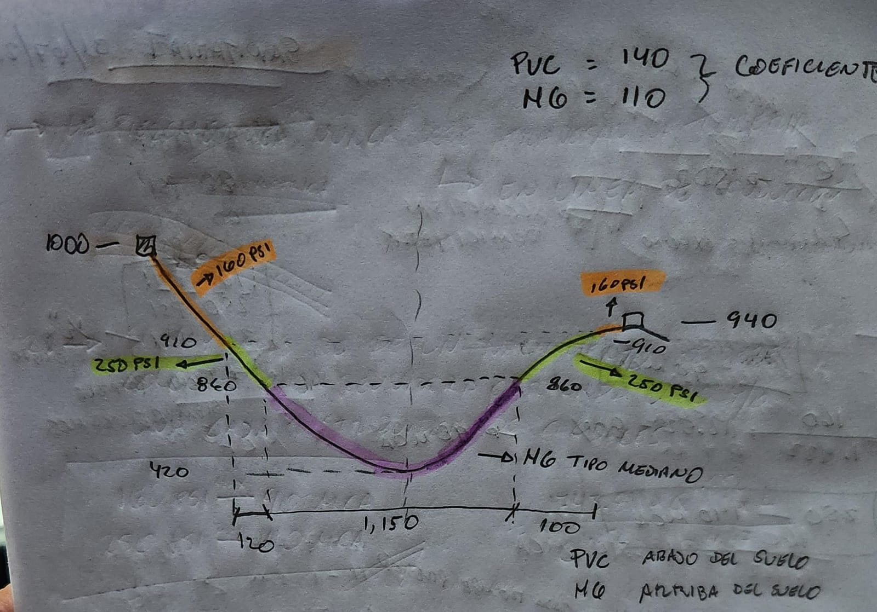
 | TUBERIA DE 160 PSI | 120
 | TUBERIA DE 250 PSI | 100
 | HG LIVIANO | 0
 | HG MEDIO | 880
 | HG PESADO | 0
 | TOTAL LONGITUD TUBERIA | 1100

 | CALCULO % DE TUBERIA
 | PVC | 20 | %
 | HG | 80 | %

 | COEFICIENTE HW PARA PVC | 140
 | COEFICIENTE HW PARA HG | 110
 | DIFERENCIA DE COE HW | 30

 | CALCULO HW PROMEDIO
 |  | 24 | Se toma % mayor ese se toma
 | HW | 116

CAUDAL MEDIO
 | VOLUMEN 25% - 40% del caudal medio

Po | 3250 | habitantes
R | 2.72 | %
n | 22 | años
Dotación | 120 | Lt/h/dia

CALCULAMOS POBLACION FUTURA
Pf | 5865.3454658 | habitantes

CALCULO DE CAUDAL MEDIO

Q | 8.1463131469 | L/s

$$→→$$
CONVERSION DE L/s a m^3/día
 | 703.8414559 | m^3/día
Q | 704 | m^3/día

TOMAMOS EL VOLUMEN DEL 25% DEL CAUDAL MEDIO
Q | 704
% | 0.25
Q25% | 176 | m^3

TOMAMOS EL VOLUMEN DEL 40% DEL CAUDAL MEDIO
Q | 704
% | 0.4
Q40% | 281.6 | m^3

El 40%, utilizamos (Área Rural)
El 25%, utilizamos (Área Urbana)
Si es área urbana se le aumenta +200m^3

 | 200 | m^3
Q25% | 176 | m^3
Q25% | 376 | m^3

 | Por un mg/L 1 parte por millón
 | 691.2 | m^3/día
 | Dividirlo por un millón
 | 0.0006912 | m^3/día
 | 0.6912 | L/día

